Sheet1
Time for different number of elements
 | Time for different number of elements
Sorting | 10 | 100 | 1000 | 10000 | 50000 | 100000
Quick Sort | 5 | 47 | 469 | 3722 | 20816 | 37345
Bubble sort | 4 | 47 | 434 | 4045 | 20854 | 66136
Selection Sort | 5 | 43 | 465 | 3947 | 27118 | 67024

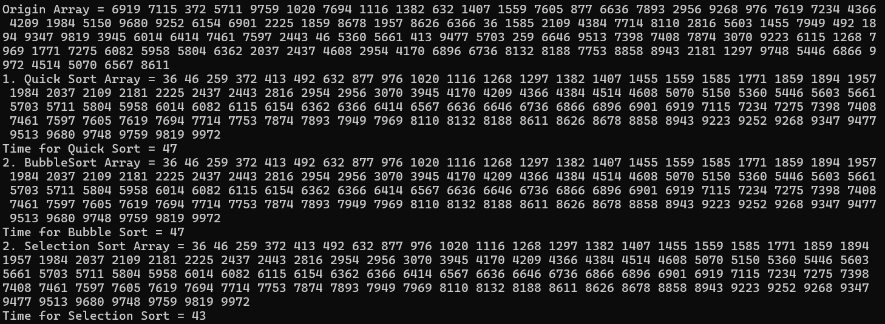

Вывод: по мере увеличения размера массива, время каждого изученного вида сортировок увеличивалось, однако Quick Sort показал наилучшие результаты при работе с большими массивами, в то время как Bubble sort и Selection sort имели примерно одинаковые результаты и время выполнения при 100000 элементов достигало около 67000 (для Quick sort оно составило 37000)

